Notice


 |  |  | Format sémantique

Objectif du partage

 | Le standard d'échange, élaboré dans le cadre du Programme TNCP, a fait l'objet d'une construction sur un mode collaboratif, en incluant représentants d'acheteurs, représentants d' éditeurs de solutions, ainsi que la DAJ. En l'état, le format constitue un point de sortie de ce travail concertatif. Les retours collectés les plus structurants ont été traités, il s'agit d'une version stabilisée du standard d'échange*. Il est transmis à l'ensemble des participants aux ateliers à titre informatif.

Présentation de la structure du format

 | Ce document est structuré en plusieurs onglets : - l'onglet notice, - les onglets dédiés aux objets métiers et techniques présentés lors de l'atelier, - l'onglet regroupant les listes d'énumération, - l'onglet dédié aux règles de gestion. Chaque onglet dédié à un objet, métier ou technique, présente la même structuration. L'ensemble de blocs, sous-blocs et données, est détaillé suivant les caractéristiques suivantes :

 |  | Colonne B "Multiplicité" : indique le nombre possible de relations entre deux éléments d’un modèle de données. Sa valeur peut être unique (1) ou multiple (*).

 |  | Colonne C "ID" : indique l'identifiant d’un champ permettant de l’identifier de façon unique afin d’en suivre les évolutions. L'ID ne doit pas être modifié.

 |  | Colonnes D-E-F-G "Structure du format" : présentent l'arborescence du format sémantique.
 |  | Les données sont regroupées en blocs, pouvant eux-mêmes être regroupés en bloc : l'ensemble constitue le format sémantique.
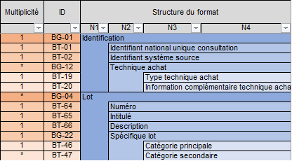
 |  |  |  | Par exemple le format de la consultation est constitué de six blocs, contenant des données ou des sous-blocs de données, jusqu'à quatre niveaux d'arborescence. Les blocs regroupant les données sont identifiés par un ID sous la forme BG (Business Group) tandis que les données sont identifiées par un ID sous la forme BT (Business Term).

 |  | Colonne H "Obligatoire (O) Facultatif (F)" : indique le caractère obligatoire/facultatif, renseigné à titre informatif. Cette information sera à valider au regard des différents usages de chaque format sémantique par les services numériques les implémentant.

 |  | Colonnes I-J "Type logique" et "Longueur" : indiquent les caractéristiques de chaque donnée. Liste de valeur type logique : Booléen, Date, identifiant, liste, nombre, texte etc.

 |  | Colonne K "Liste valeurs & Nomenclatures" : indique dans le cas d’une donnée de type « liste » l’ensemble des valeurs possibles. Les valeurs sont détaillées dans l'onglet "Liste Enumération".

 |  | Colonne L "Définition métier" : indique la définition métier de chaque donnée.

 | *Le format sémantique pourra faire l'objet d'ajustements marginaux, en fonction du traitement des retours collectés restant.

